Rd
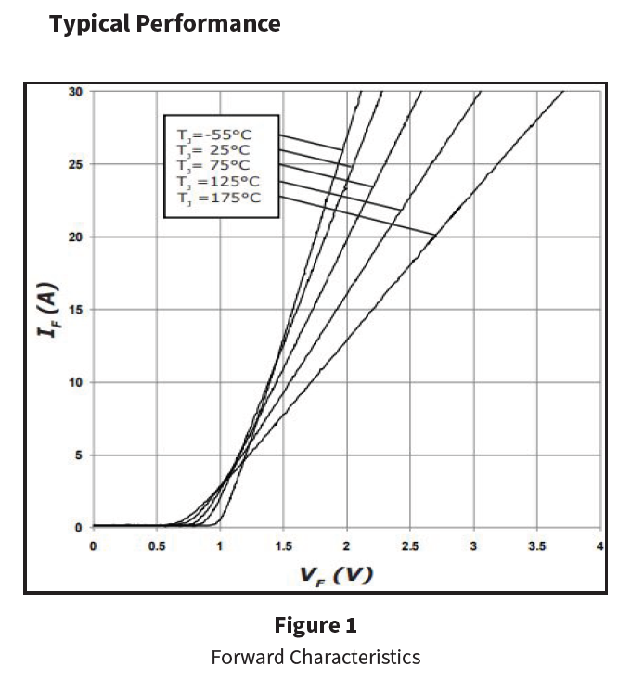
Rd | 65.3 | mohm | @100

Qc
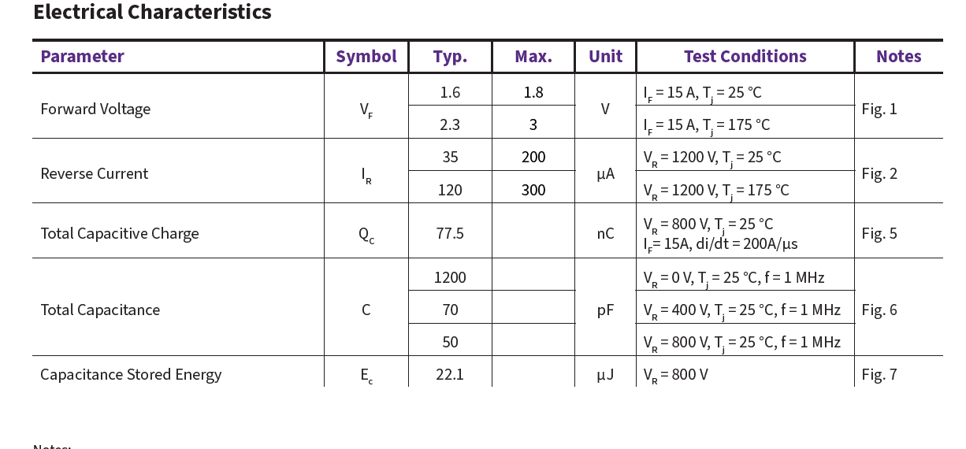
QC | 77.5 | nC

IF_VF
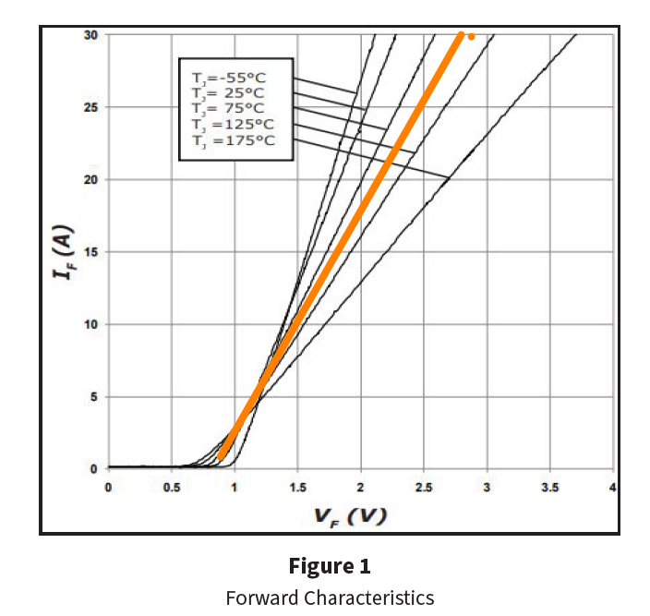
VF | IF
0 | 0
0.48391258147 | 1.00E-09
0.80823707564 | 1.00E-06
 | IF
0 | 0.00E+00
0.48391258147 | 1.00E-09
0.80823707564 | 1.00E-06
0.88288299611 | 6.73E-01
1.1454311904 | 4.89E+00
1.4929215516 | 1.01E+01
1.6962679985 | 1.32E+01
1.997426233 | 1.79E+01
2.4967825948 | 2.54E+01
2.8005149891 | 3.00E+01
0.88288299611 | 0.67314879843
1.1454311904 | 4.8915486201
1.4929215516 | 10.097230265
1.6962679985 | 13.238594748
1.997426233 | 17.860882821
2.4967825948 | 25.35527312
2.8005149891 | 30.044876758 | 65.288361502

